Spline
Día | Altura (cm)
7 | 5
21 | 12
35 | 30
49 | 46
63 | 60
77 | 74
91 | 91

# | x | B=a | b | c | d | h
0 | 7 | 5 | 0.28168498168 | 1.1496968343E-17 | 0.0011138521343 | 14
1 | 21 | 12 | 0.93663003663 | 0.046781789639 | -0.0015605143156 | 14
2 | 35 | 30 | 1.3289377289 | -0.018759811617 | 0.00039059579876 | 14
3 | 49 | 46 | 1.0333333333 | -0.0023547880691 | -1.8688794199E-06 | 14
4 | 63 | 60 | 0.9663003663 | -0.0024332810047 | 0.00034574269268 | 14
5 | 77 | 74 | 1.1014652015 | 0.012087912088 | -0.00028780743066 | 14
6 | 91 | 91 |  | 0

S0(x) = a0 +b0 (x- x0) +c0(x-x0)^2 + d0 (x-x0) ^3
S1(x) = a1 +b1 (x- x1) +c1(x-x1)^2 + d1 (x-x1) ^3
S2(x) = a2 +b2 (x- x2) +c2(x-x2)^2 + d2 (x-x2) ^3
S3(x) = a3 +b3 (x- x3) +c3(x-x3)^2 + d3 (x-x3) ^3
S4(x) = a4 +b4 (x- x4) +c4(x-x4)^2 + d4 (x-x4) ^3
S5(x) = a5 +b5 (x- x5) +c5(x-x5)^2 + d5 (x-x5) ^3

Calculamos los ci´s

 | 1 | 0 | 0 | 0 | 0 | 0 | 0
 | 14 | 56 | 14 | 0 | 0 | 0 | 0
 | 0 | 14 | 56 | 14 | 0 | 0 | 0
A= | 0 | 0 | 14 | 56 | 14 | 0 | 0
 | 0 | 0 | 0 | 14 | 56 | 14 | 0
 | 0 | 0 | 0 | 0 | 14 | 56 | 14
 | 0 | 0 | 0 | 0 | 0 | 0 | 1

 | 0
 | 2.3571428571
 | -0.42857142857
b´= | -0.42857142857
 | 0
 | 0.64285714286
 | 0

 | 1 | 1.9825411154E-18 | -1.9825411154E-17 | 2.9738116731E-18 | -9.912705577E-19 | -6.1954409856E-19 | -1.7842870039E-17
 | -0.26794871795 | 0.019139194139 | -0.0051282051282 | 0.0013736263736 | -0.0003663003663 | 9.1575091575E-05 | -0.0012820512821
 | 0.071794871795 | -0.0051282051282 | 0.020512820513 | -0.0054945054945 | 0.0014652014652 | -0.0003663003663 | 0.0051282051282
inv(A)= | -0.019230769231 | 0.0013736263736 | -0.0054945054945 | 0.020604395604 | -0.0054945054945 | 0.0013736263736 | -0.019230769231
 | 0.0051282051282 | -0.0003663003663 | 0.0014652014652 | -0.0054945054945 | 0.020512820513 | -0.0051282051282 | 0.071794871795
 | -0.0012820512821 | 9.1575091575E-05 | -0.0003663003663 | 0.0013736263736 | -0.0051282051282 | 0.019139194139 | -0.26794871795
 | 0 | 0 | 0 | 0 | 0 | 0 | 1

 | 1.1496968343E-17
 | 0.046781789639
 | -0.018759811617
c=inv(A)*b´ | -0.0023547880691
 | -0.0024332810047
 | 0.012087912088
 | 0

Calculamos los di´s

d0 | 0.0011138521343
d1 | -0.0015605143156
d2 | 0.00039059579876
d3 | -1.8688794199E-06
d4 | 0.00034574269268
d5 | -0.00028780743066

Calculamos los bi´s

b0 | 0.28168498168
b1 | 0.93663003663
b2 | 1.3289377289
b3 | 1.0333333333
b4 | 0.9663003663
b5 | 1.1014652015

Calculamos para x=69 |  |  |  | x?= | 69

S4(x) = a4 +b4 (x- x4) +c4(x-x4)^2 + d4 (x-x4) ^3

S4(x)= | 65.784884503

Encontramos la solucion esperada :D

Formulas para Interpolación por Spline

Formula h

Formula Sj(x)

Formulas c
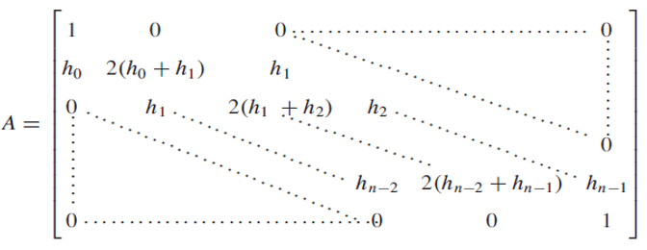

Formula dj

Formula bj

Regresión lineal simple
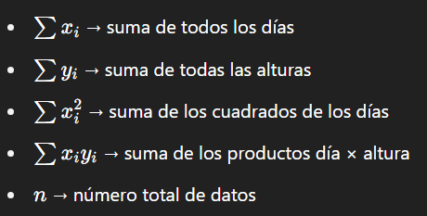
Día | Altura (cm)
7 | 5
21 | 12
35 | 30
49 | 46
63 | 60
77 | 74
91 | 91

Día (x) | Altura (y) | x^2 | x*y
7 | 5 | 49 | 35
21 | 12 | 441 | 252
35 | 30 | 1225 | 1050
49 | 46 | 2401 | 2254
63 | 60 | 3969 | 3780
77 | 74 | 5929 | 5698
91 | 91 | 8281 | 8281

Cálculos
Pendiente (a): |  | 1.0510204082
Intersección (b): |  | -6.0714285714
Altura en día 69: |  | 66.448979592

Formulas para la regresion lineal simple

Donde:
y es la altura estimada
x es el número de días
a es la pendiente de la recta
b es la ordenada al origen

Pendiente a

Ordenada al origen b:

Para estimar la altura en un dia especifico (día 69)

Significado de términos:

